상품제안서
[액센] W500 불멍 시계 가습기 블루투스스피커 | 상품코드: F31233

 |  |  |  |  |  |  | 02-412-0044 | www.easy1.co.kr
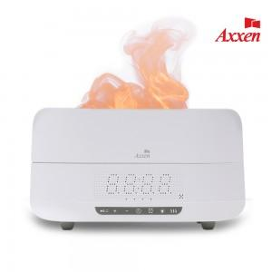

【상세/제작정보】 | 1박스 입수수량: 10개<div><br></div>1박스택배비: 5,000원​<p>​&nbsp;</p>

【인쇄/포장옵션】 | 레이저, 풀칼라 / 포장지포장

【공급단가】 | 수량 | 30~ | 50~ | 100~ | 300~ | 500~
*VAT별도 | 단가 | 29,900원 | 29,440원 | 28,750원 | 27,600원 | 26,450원

【상품 URL】 | http://www.easy1.co.kr/src/goods_detail.php?gdno=31233

